IMS Web — マニュアル
IMS Web — 操作マニュアル（手順書） http://172.31.12.101:8080
在庫管理システム Web版
概要
本マニュアルは、在庫管理システム（IMS）Web版の操作手順を説明します。 取引履歴の確認・棚管理・ユーザー管理など、管理業務で使用する機能を解説します。

① IMS WebのURLを入力する。
アドレスバーに以下のURLを入力してEnterキーを押してください。
http://172.31.12.101:8080
機能① ログイン
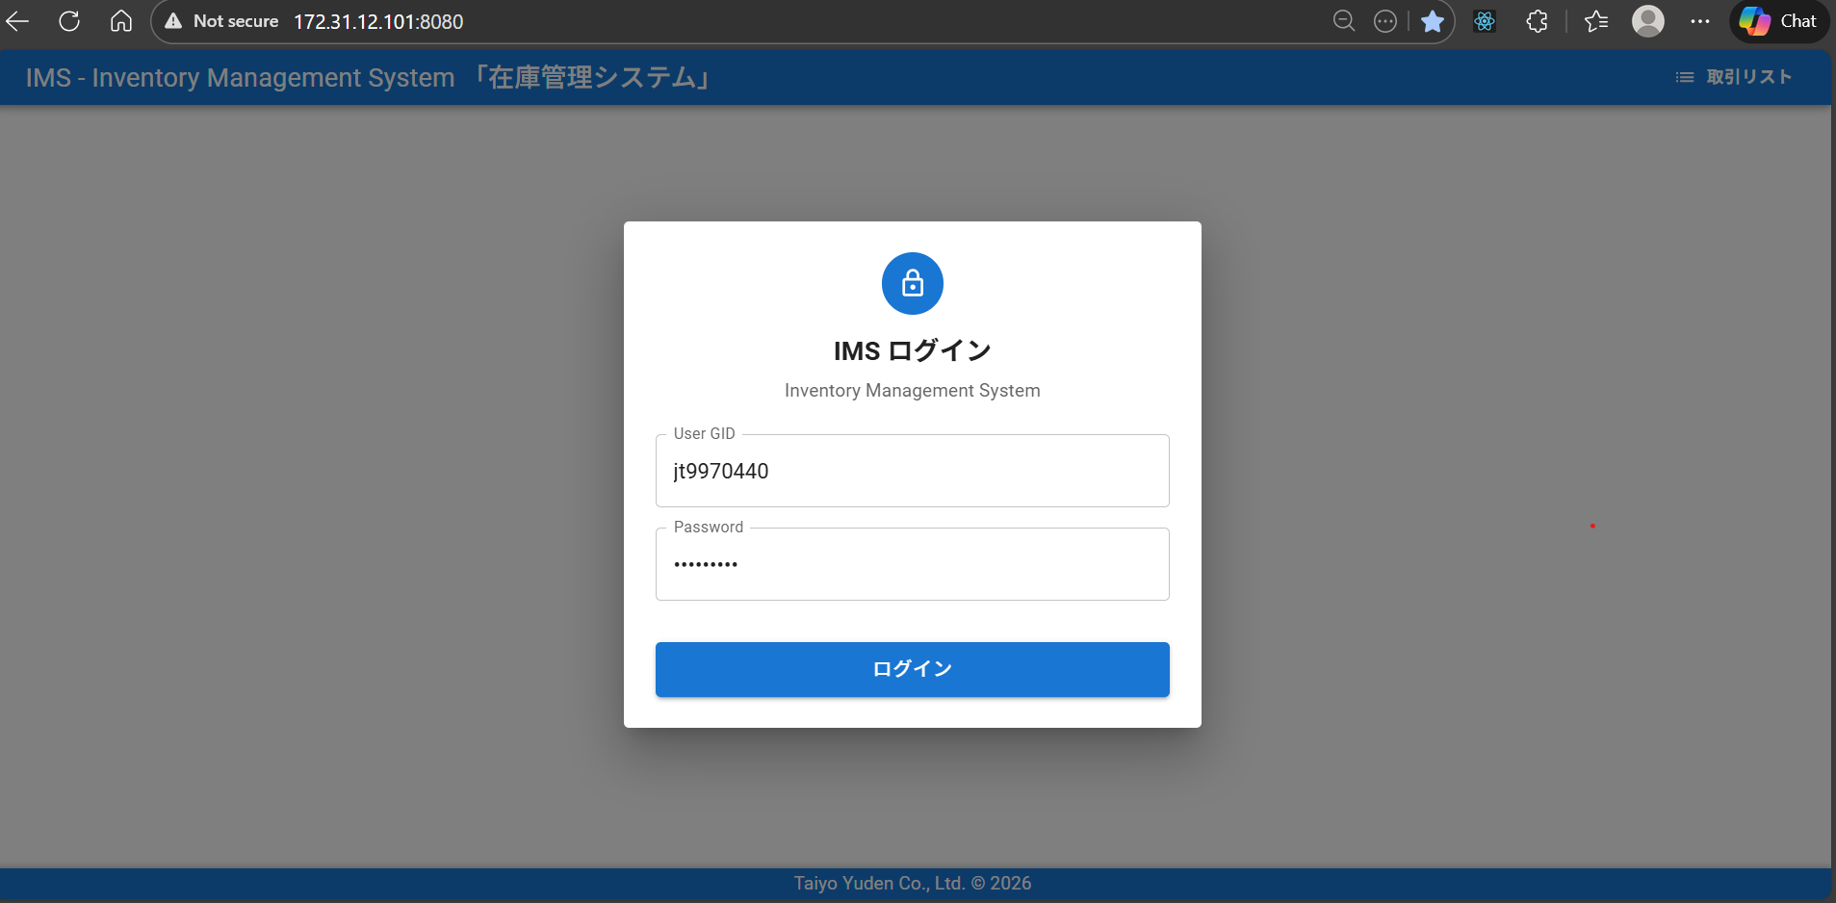

② ログイン画面が表示される

③ GIDとパスワードを入力する
初回パスワードはGIDと同じ

④ フォーム下部の青い「LOGIN」ボタンをクリックする

① すべての取引がテーブル形式で表示される
列：日時、種別（入庫/出庫）、KeyNo、LotNo、品名、棚番、担当者、工程
② 日付・工程・棚番・KeyNo・担当者でフィルターできます。各フィールドに条件を入力し、「検索」をクリックする。フィルターをリセットするには「クリア」をクリックする
機能② 取引履歴を見る
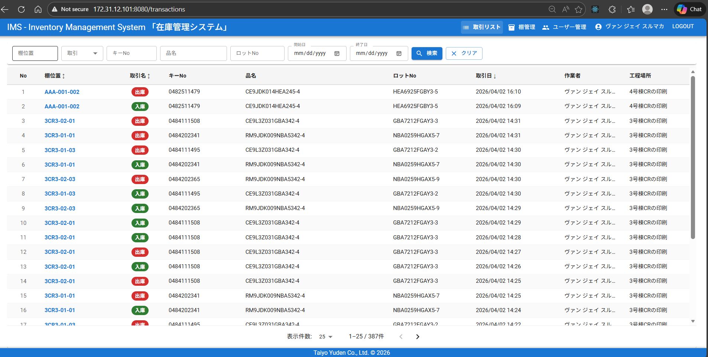 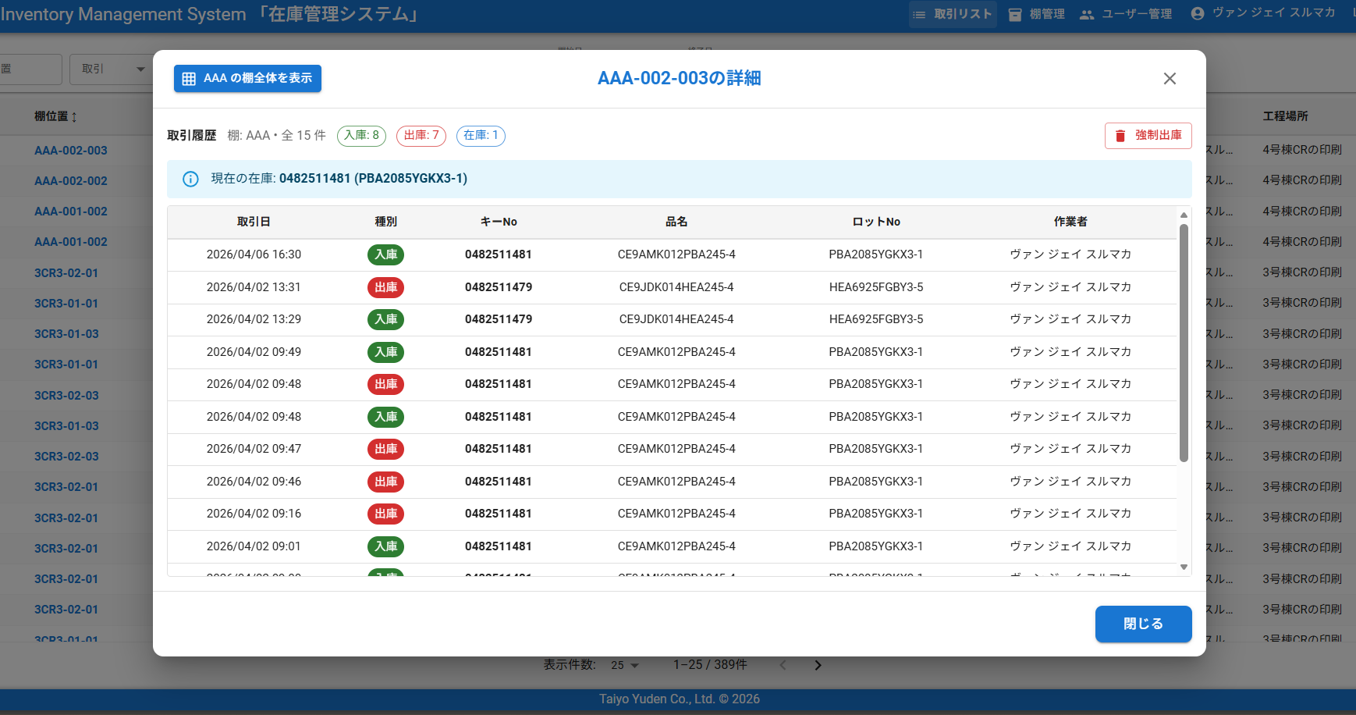 [ スクリーンショット / SCREENSHOT ] 取引履歴一覧（フィルター適用時）

③ 「クリア」ボタンをクリックすると、すべてのフィルターが解除され全件が表示される

④ 取引の詳細を見る
テーブルの行をクリックすると、詳細情報がポップアップまたはパネルで表示される
⑤ 現在この棚に保管されているキーNoとロットNo
⑤ 取引履歴テーブル

⑥ 管理者のみ使用可能
異常な在庫データを強制的にリセットする
⑥ 入庫・出庫・在庫の合計件数が確認できる

⑦ 現在この棚に保管されているキーNoとロットNo

⑧ 棚全体を表示

⑨ 棚の占有数・アイテム数・空きロケーション数が確認できる
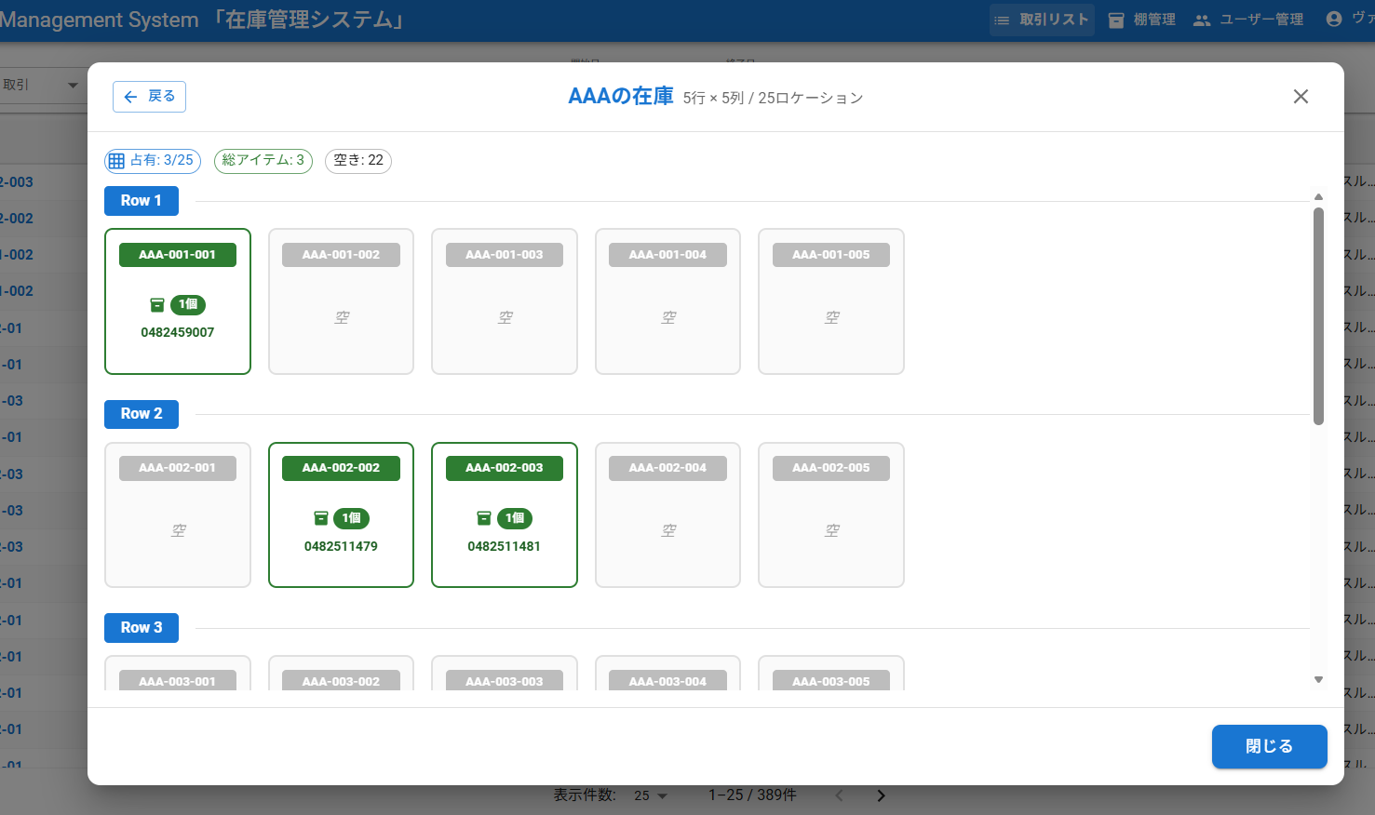

⑩ 在庫あり
緑色のカードは在庫ありを示する。キーNoと個数が表示される

⑫ 空きロケーション
グレーのカードは空きロケーション

② すべての棚番が一覧で表示される
各行に棚番・工程・現在のアイテム数が表示される
機能③ 棚在庫を確認する
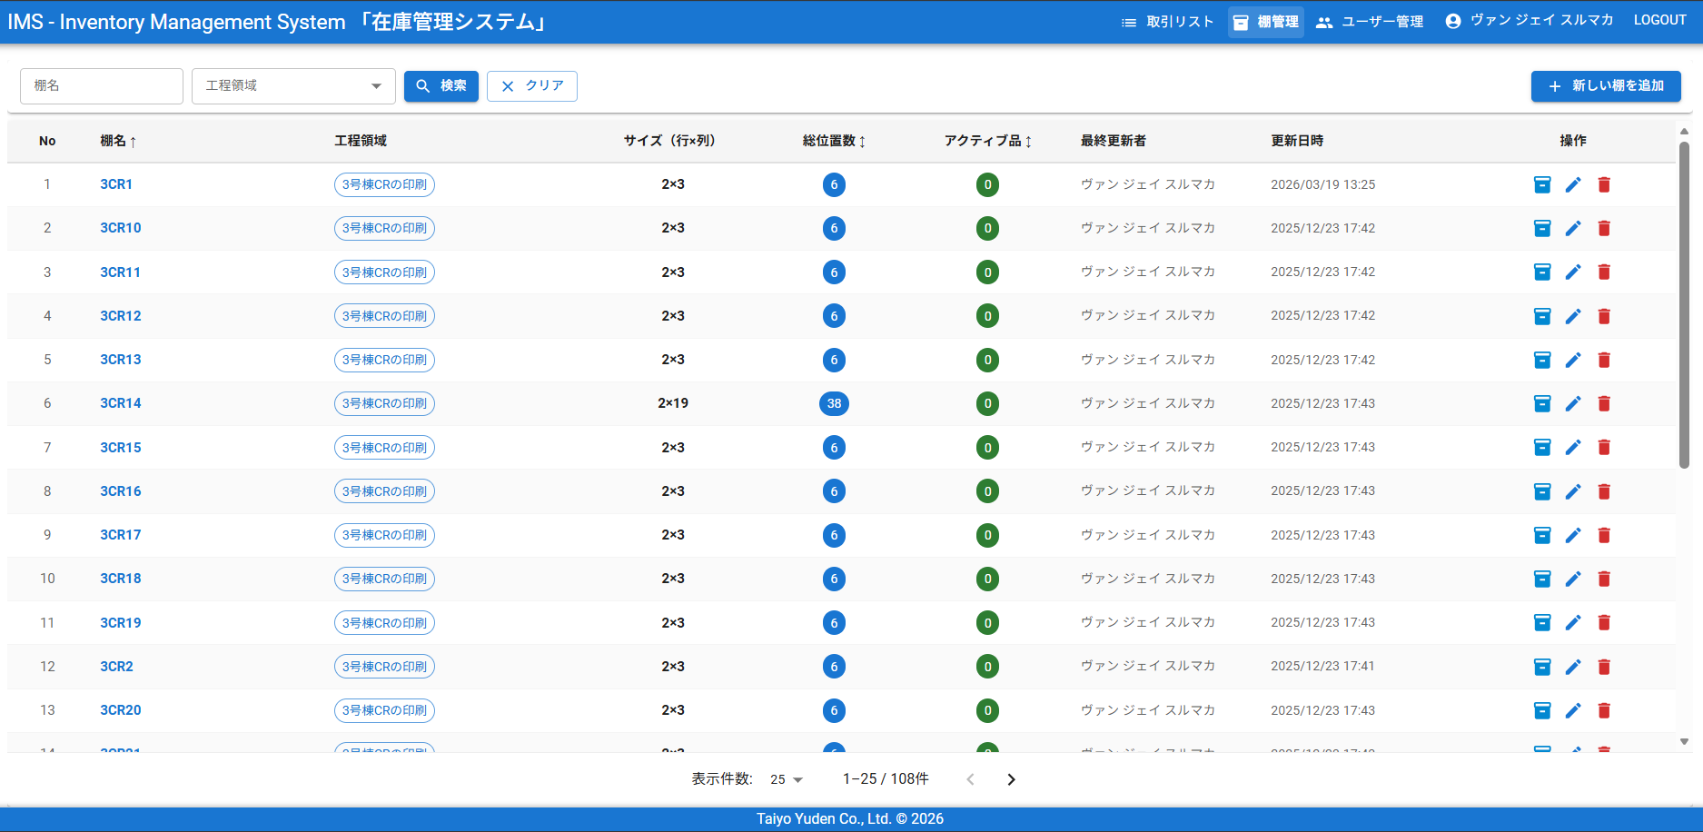 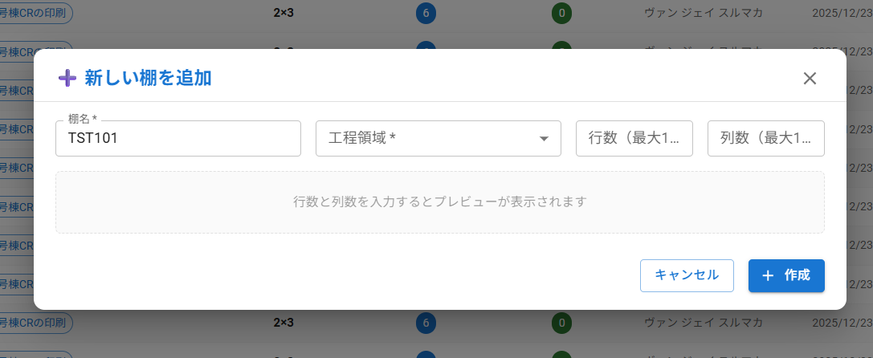
① 左メニューの「棚管理」をクリックする
⑥ 新しい棚を追加

③棚を検索する
④ 棚名・工程場所・サイズを編集できる

⑤ 管理者のみ使用可能。棚を削除する

⑥ クリックすると、棚全体情報が表示されます。
⑦ クリックすると、棚全体情報が表示されます。

棚を追加

① 棚の前入力する
登録済みの名前は使えません

② 工程エリアを選択する

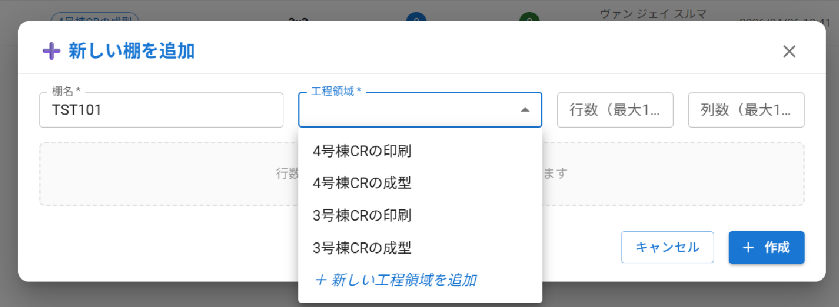

③ 行数と列数を入力する
最大：15

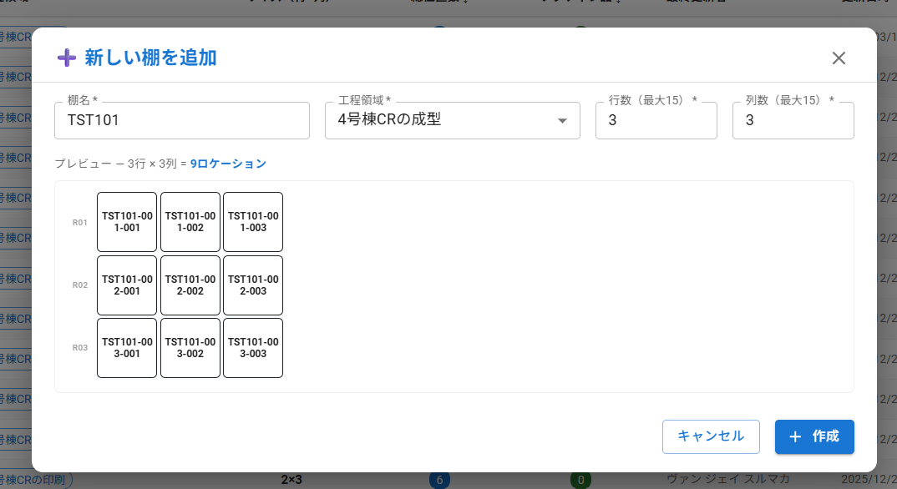

④ 全て情報入力すると、プレビューが表示される

⑤ 作成ボタンをクリックする

⑤ 新しい棚成功追加した。

棚情報を編集

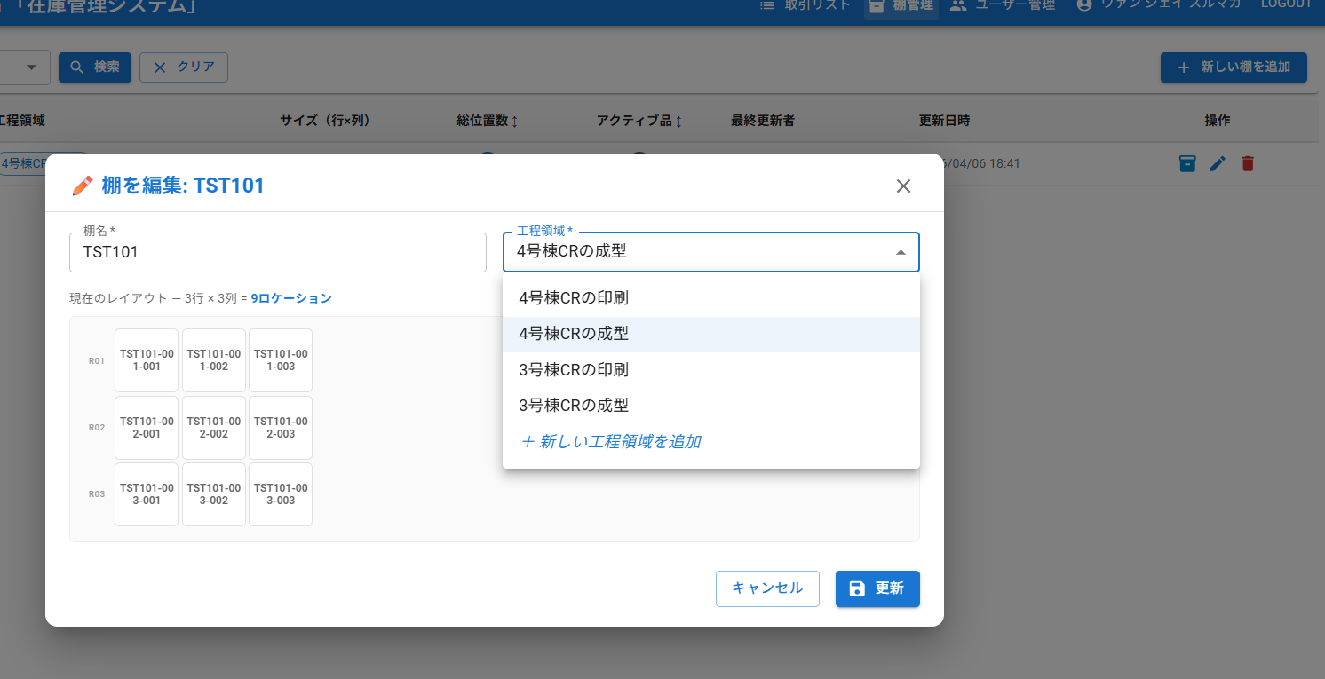

① 編集ボタンをクリックする

③ 棚の工程エリア編集できる
④ 更新ボタンをクリックする
② 棚名前編集できる

登録されているすべてのユーザーが一覧で表示される
列：GID、氏名、工程、アクセスレベル、PW変更状況
ユーザー情報はヒトマトメDBから取得している
メニューが表示されない場合はアクセスレベルが不足している
機能④ ユーザー管理 【アクセスレベル2以上が必要】
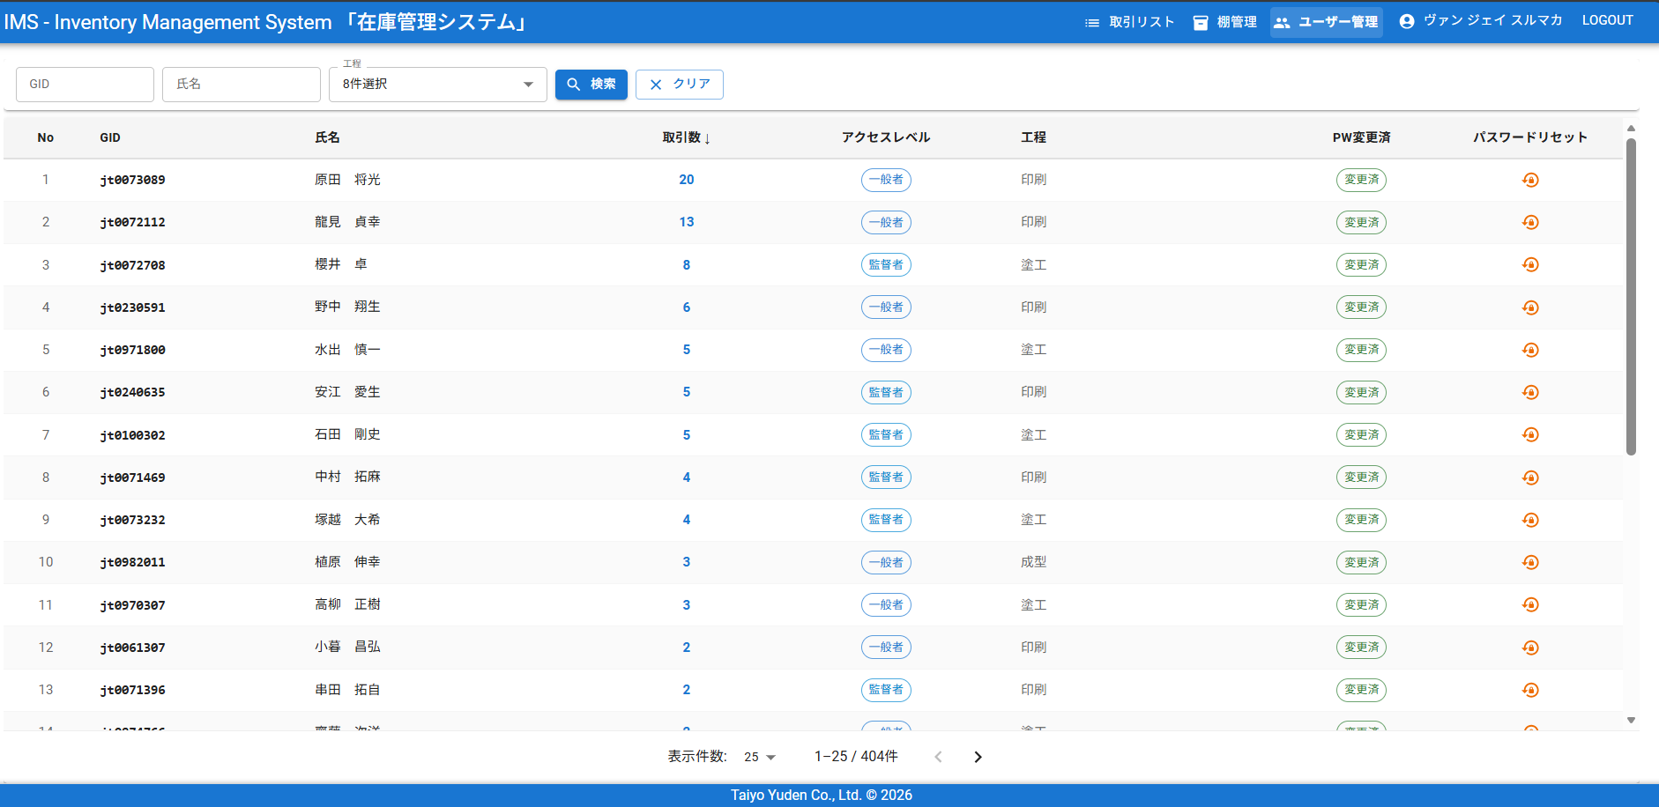 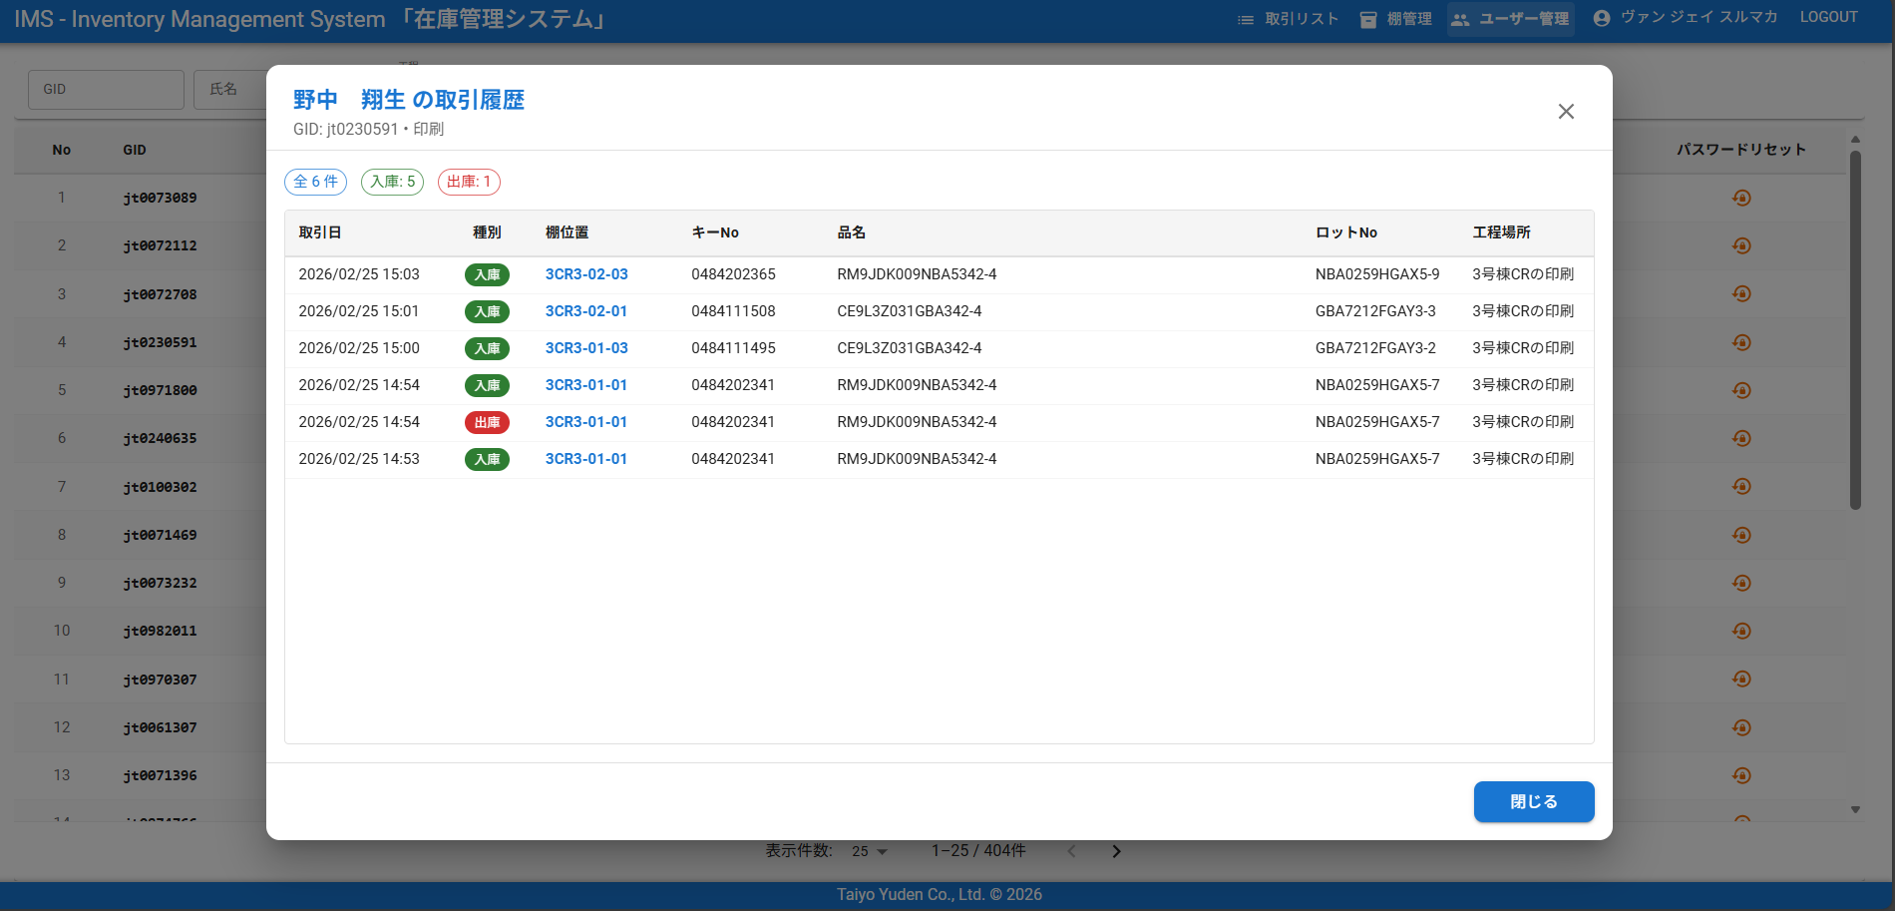

① GID・氏名・工程でフィルターできる
条件を入力し「検索」をクリックする

② アクセスレベル
「一般者」は通常操作のみ、
「監督者」は管理機能にアクセスできます。

③ 監督者のみ使用可能。
パスワードを初期値（GIDと同じ）にリセットする

③ クリックすると、ユーザーの取引履歴が表示される

機能⑤ パスワードを変更する
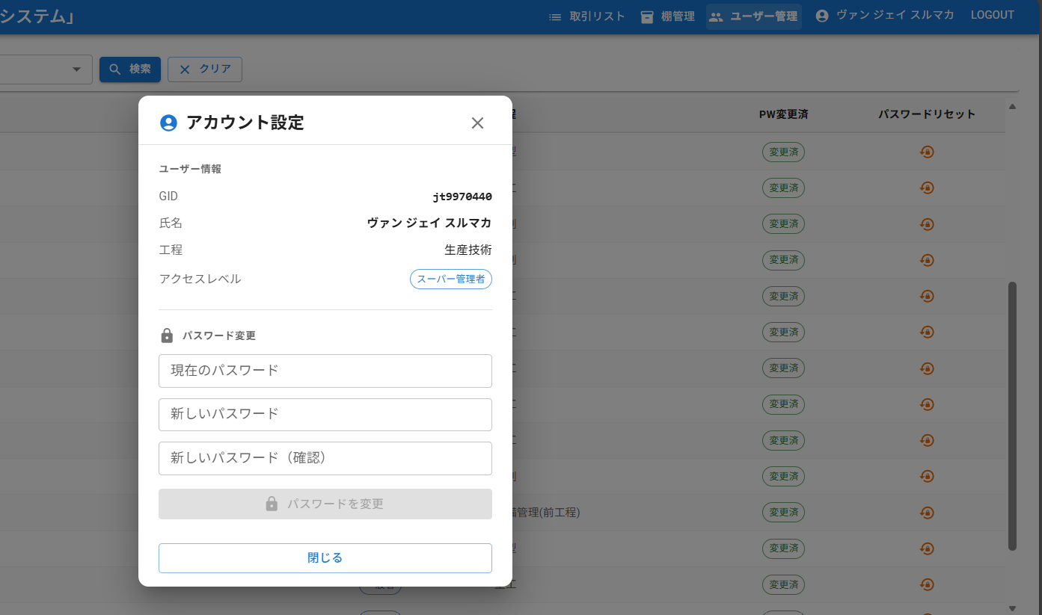

① ユーザーの名前をクリックすると、アカウント設定が
表示される

② 現在のパスワードを入力する

③ 新しいパスワードを入力する

④ 新しいパスワードを確認入力する

⑤ 「保存」ボタンをクリックする

Sheet1
LotNo・KeyNo
ppgcd: JTM01, JTM04
ppcd: 06,07,10,11,20,23
POST: mss/WipFromKeyNo
POST: mss/WipFromLotNo

LotNo・KeyNo
MSS API
IMS API
Android
タブレット

Lot No
Key No
品名
JSON data
Lot No
Key No
品名
Key No
LotNo

Key No
Lot No
品名

IMS Android — マニュアル
IMS Android — 操作マニュアル（手順書）
在庫管理システム Android版 | v1.3 | 日本語版
概要
本マニュアルは、在庫管理システム（IMS）Androidアプリの操作手順を説明します。 入庫・出庫・取引履歴の確認など、日常業務で使用する機能を解説します。

機能 ① ログイン
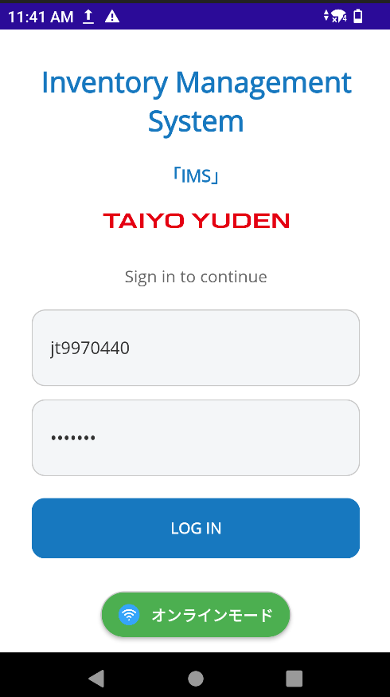
① IMSアプリを開く

② GIDを入力する

③ パスワードを入力する。デフォルトパスワードはGID

④ ログインボタンをクリックする
自動的にネットワークを検出されている
プライベートLANと社内LANに接続できる

① 下ナビゲーションメニューで「入庫」に移動する
機能 ② 入庫「在庫の受け入れ」
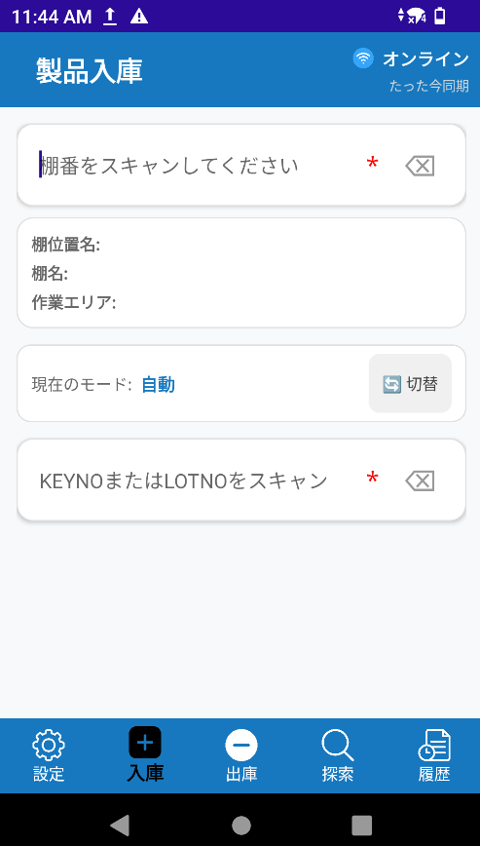 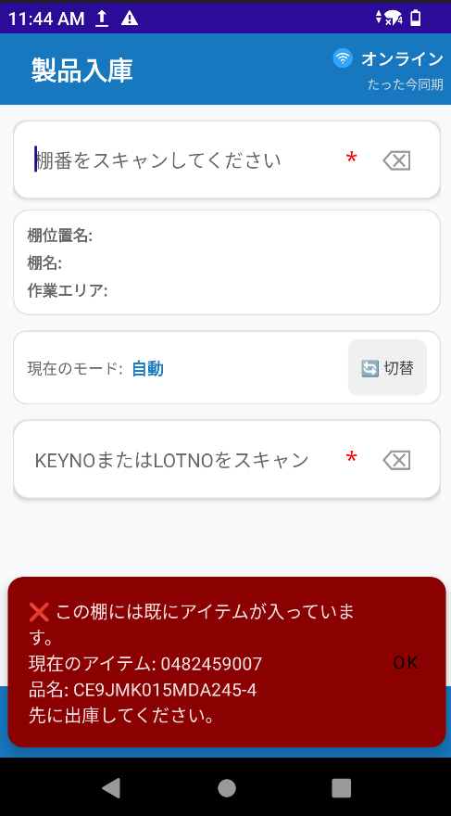 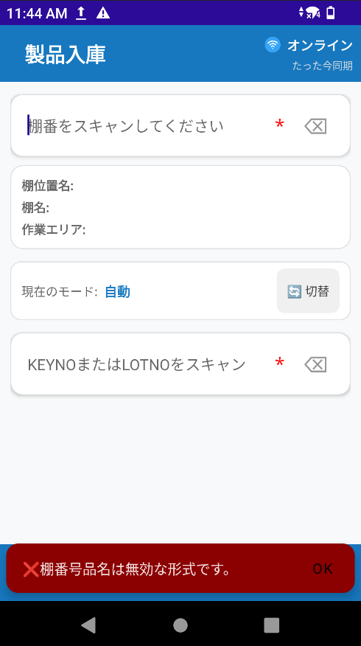 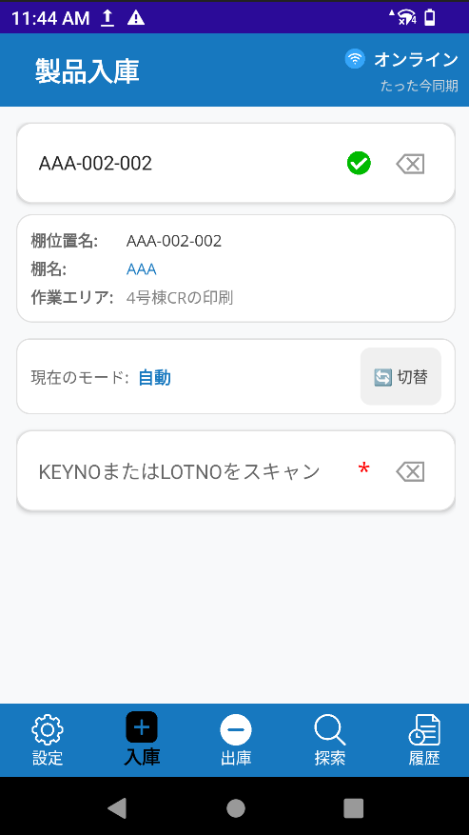

ネットワーク状況が表示される

削除ボタンがある

モード変更できる

自動的にネットワークを検出されている
プライベートLANと社内LANに接続できる

考えられるエラー
① スキャンしたバーコードは無効
考えられるエラー
② スキャンした棚には既にアイテムが入っている
② 棚名前バーコードをスキャンする

スキャンしたバーコードは有効であれば、チェックアイコンが表示される

スキャンしたバーコードは有効であれば、棚名前場所情報が表示される

考えられるエラー
③ スキャンしたKeyNoまたはLotNoは無効
③ KeyNoまたはLotNoをスキャンする

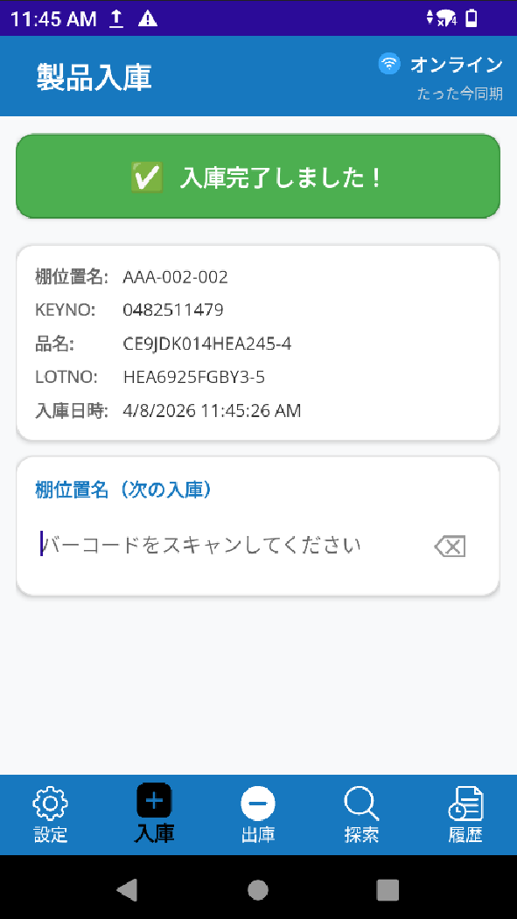
KeyNoまたはLotNoは有効であれば、取引は完了になる
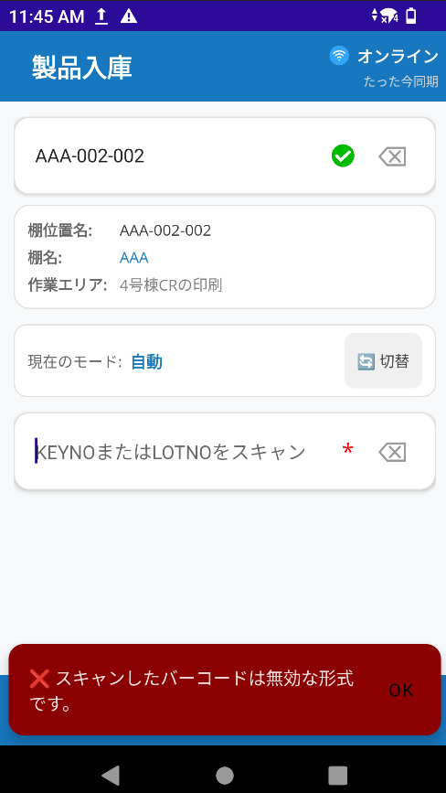

入庫取引の情報が表示される

④ 続けて棚バーコードをスキャンする

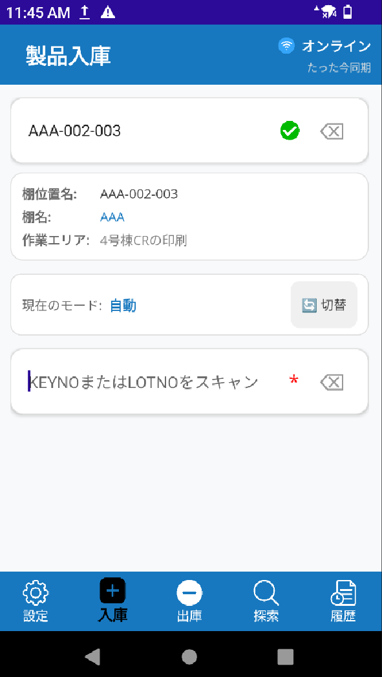
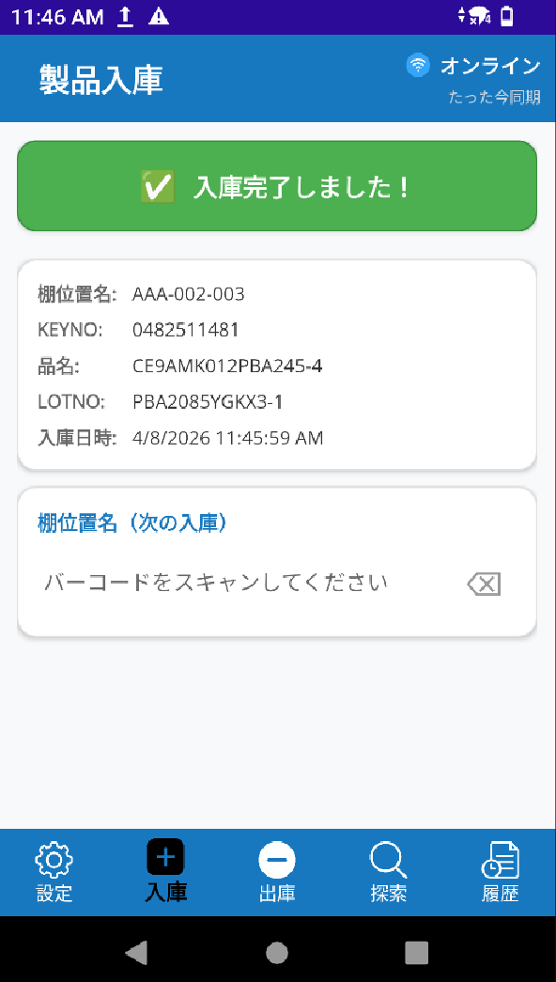

連続取引できる

⑤ 続けてKeyNoまたはLotNoバーコードをスキャンする

タブレットはネットワークに接続されていれば、
最近の取引はIMSWEBシステムに自動的に表示がされる

① 下ナビゲーションメニューで「出庫」に移動する
機能 ③ 出庫「在庫の払い出し」
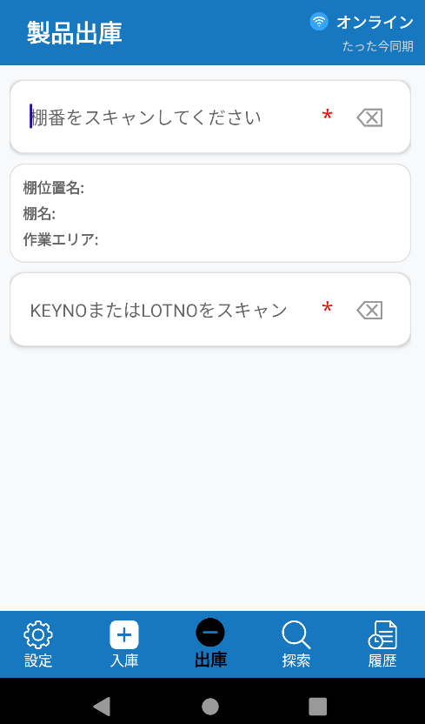 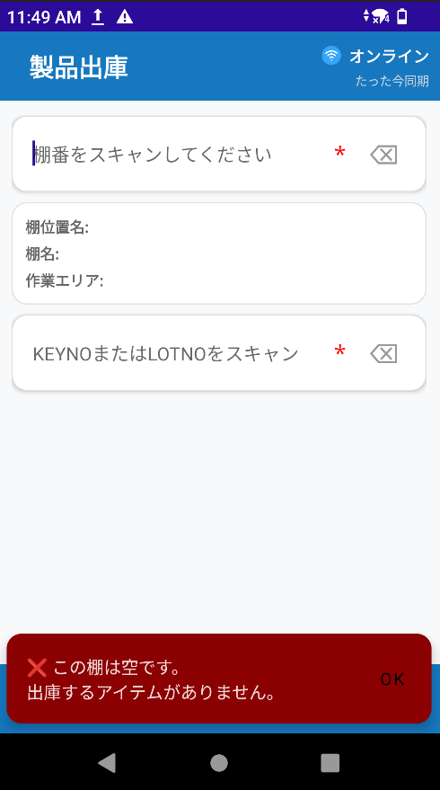 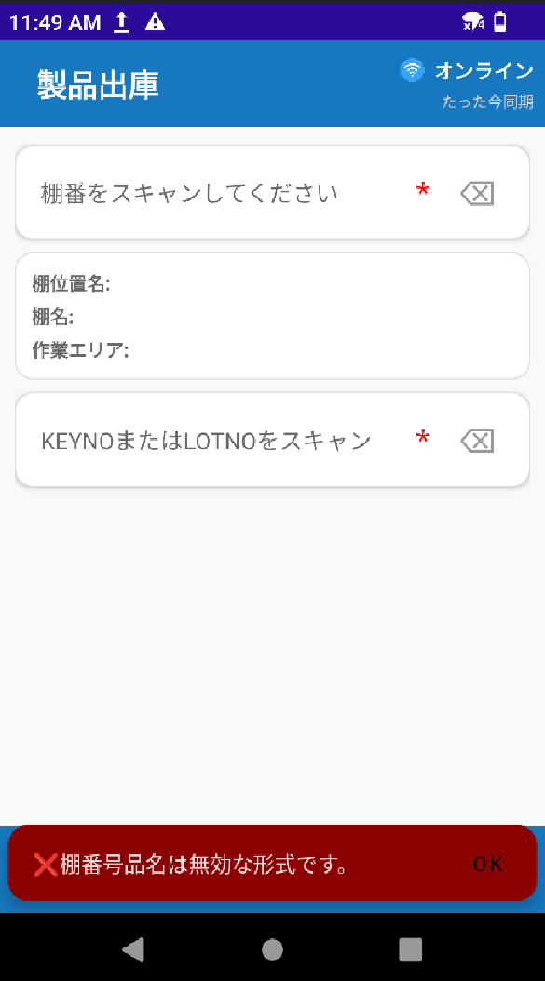 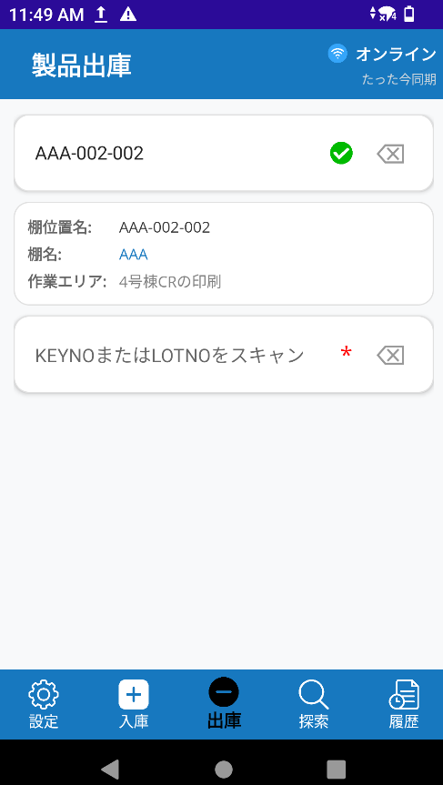 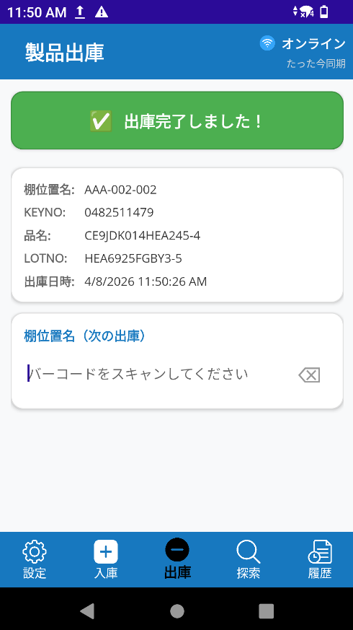 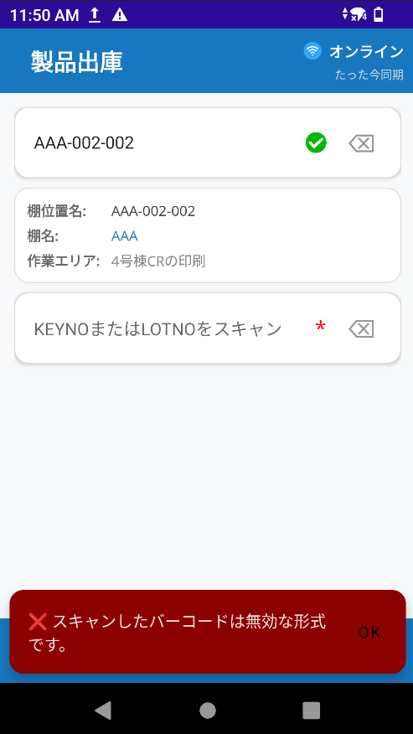 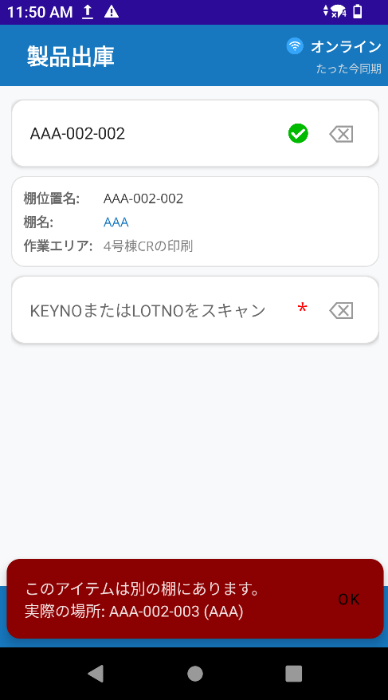

考えられるエラー
① スキャンしたバーコードは空いている。
アイテムがありません。
考えられるエラー
② スキャンしたバーコードは無効
② 棚名前バーコードをスキャン
スキャンしたバーコードは有効であれば、チェックアイコンが表示される

スキャンしたバーコードは有効であれば、棚名前場所情報が表示される

② KeyNoまたはLotNoをスキャンする
考えられるエラー
③ スキャンしたバーコードは無効
考えられるエラー
④ スキャンしたアイテムが既に別の棚にある

KeyNoまたはLotNoは有効であれば、取引は完了になる

入庫取引の情報が表示される

④ 続けて棚バーコードをスキャンする

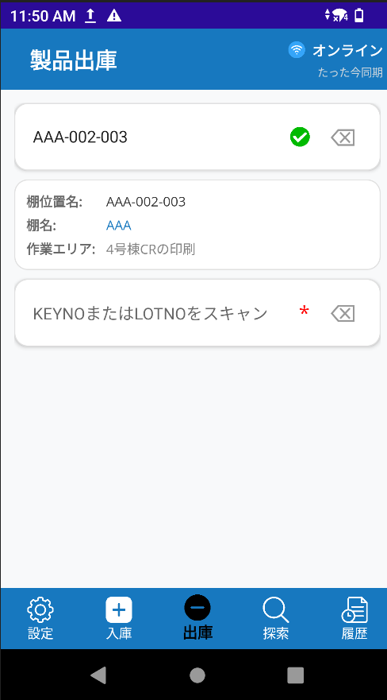
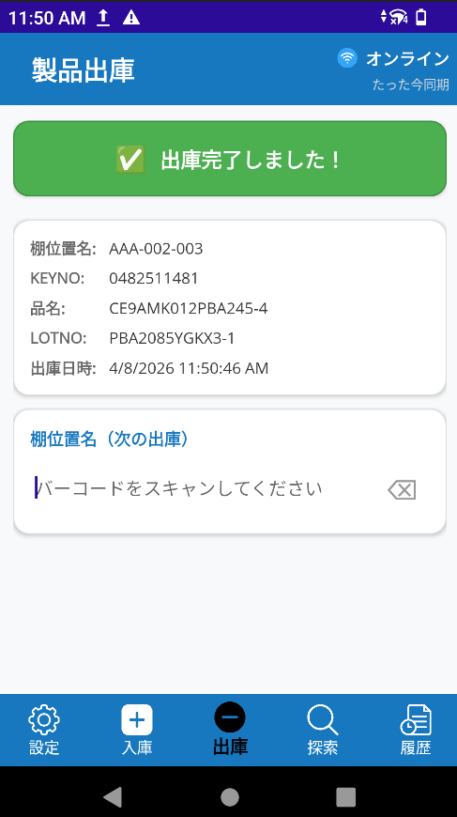

⑤ 続けてKeyNoまたはLotNoバーコードをスキャンする
連続取引できる

タブレットはネットワークに接続されていれば、
最近の取引はIMSWEBシステムに自動的に表示がされる

① 下ナビゲーションメニューで「検索」に移動する
機能④ 棚を検索する
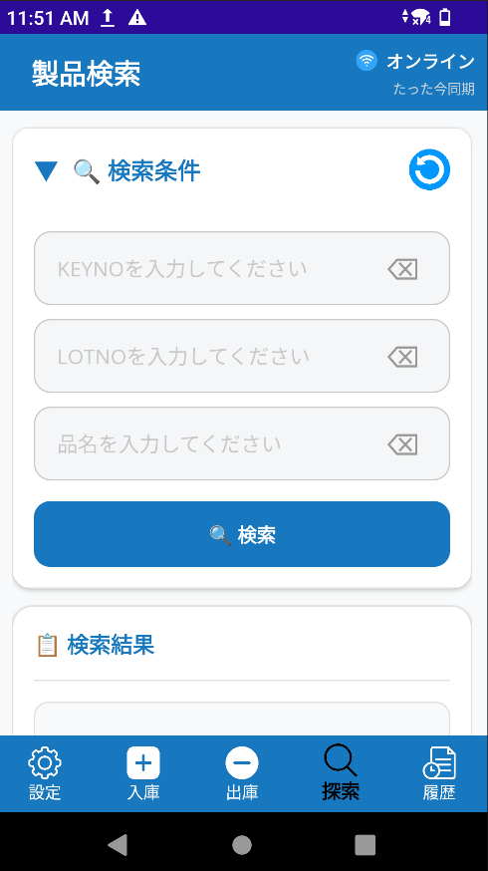 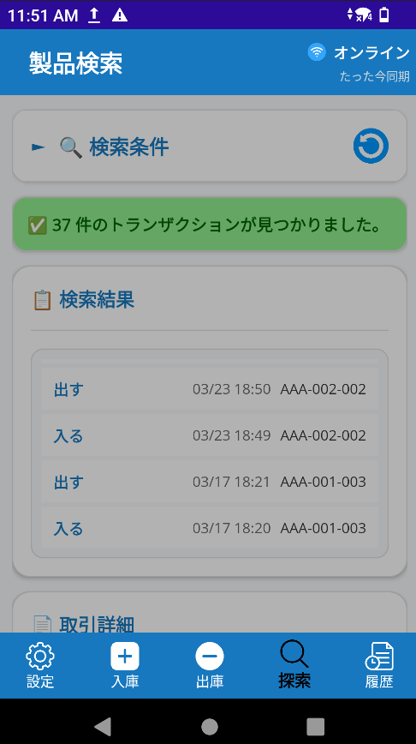 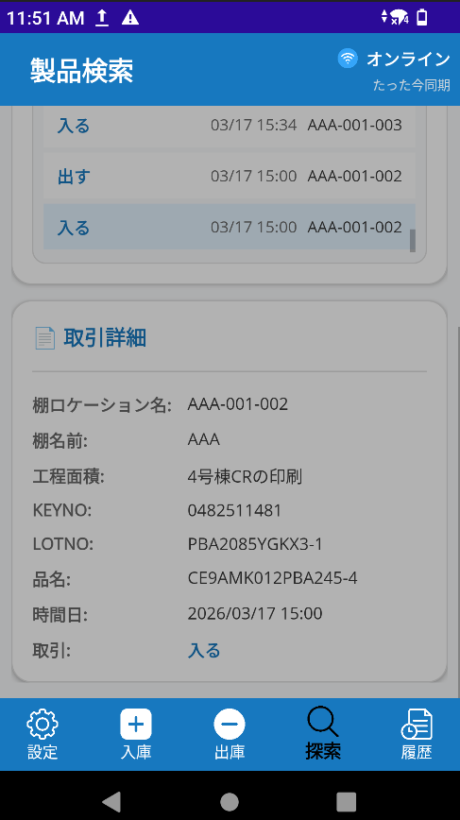

リセットボタン

② KeyNoまたはLotNoまたは
品名を入力してできる

検索ボタンをクリックする

③ 検索結果が表示される

取引クリックすると、取引の情報が表示される

合計取引が表示される

種別の取引が表示される

① 下ナビゲーションメニューで「履歴」に移動する
機能⑤ 取引履歴を見る
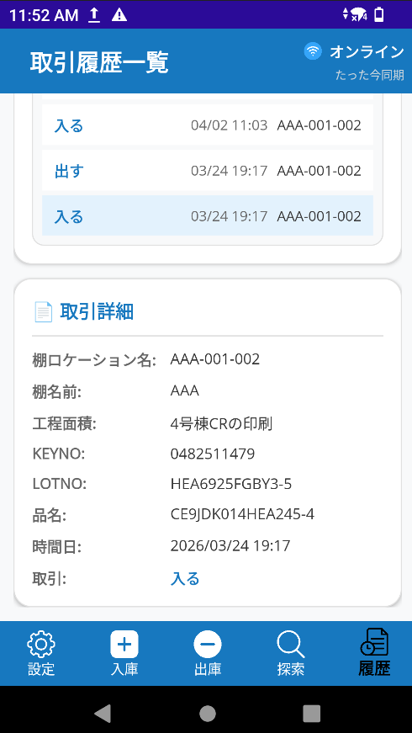 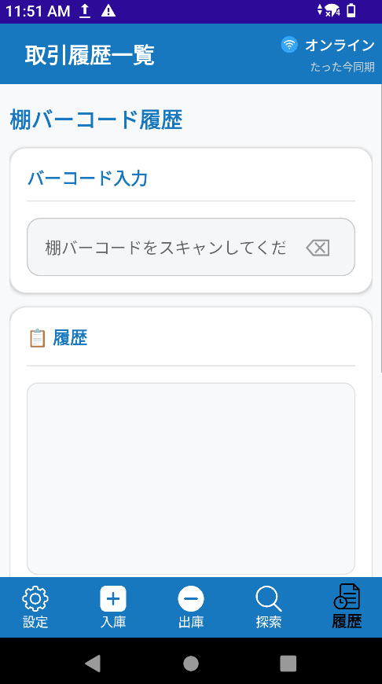 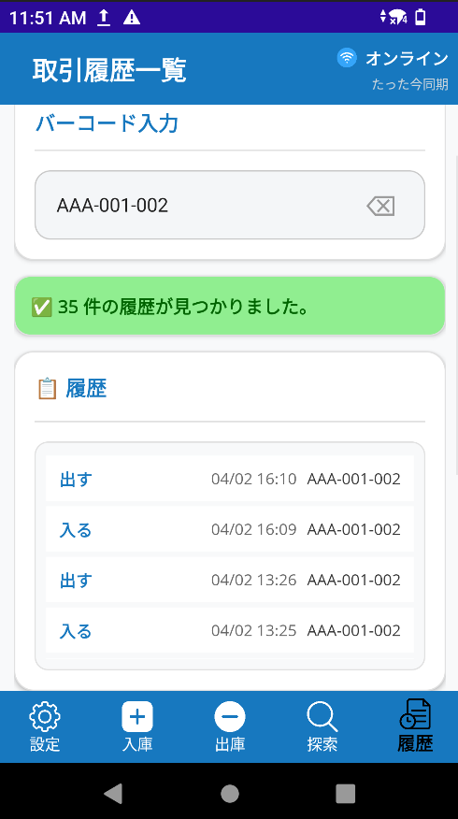

②棚名前バーコードをスキャンする

③ 棚のすべて取引が表示される

取引クリックすると、取引の情報が表示される
合計取引が表示される

機能⑥ パスワードの変更
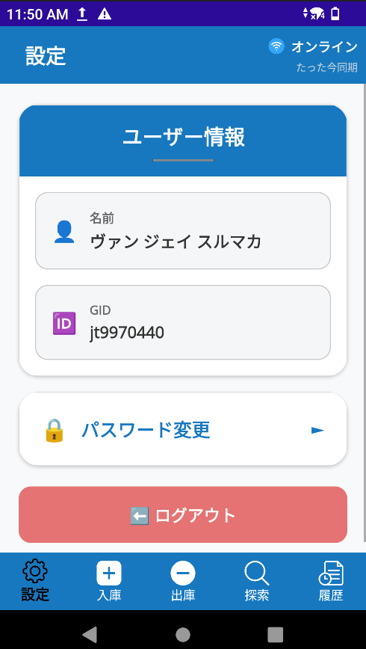 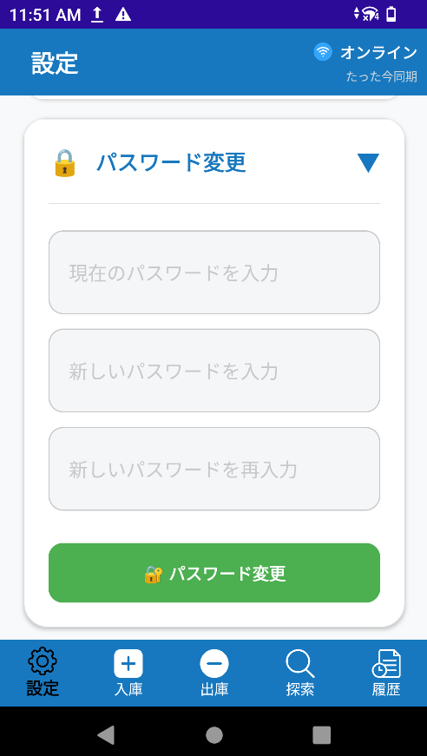
①下ナビゲーションメニューで「設定」に移動する

③ 現在のパスワードを入力する

② パスワード変更ボタンをクリックする
④ 新しいパスワードを入力する

⑤ 新しいパスワードを確認入力する

⑥ パスワード変更ボタンクリックする

問題がなければ、パスワードの変更が完了する

